CE
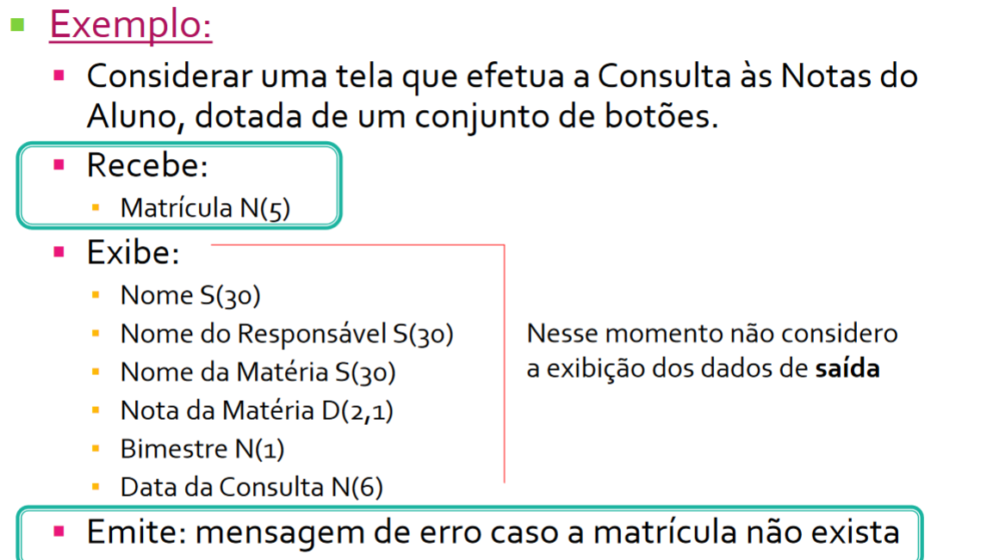
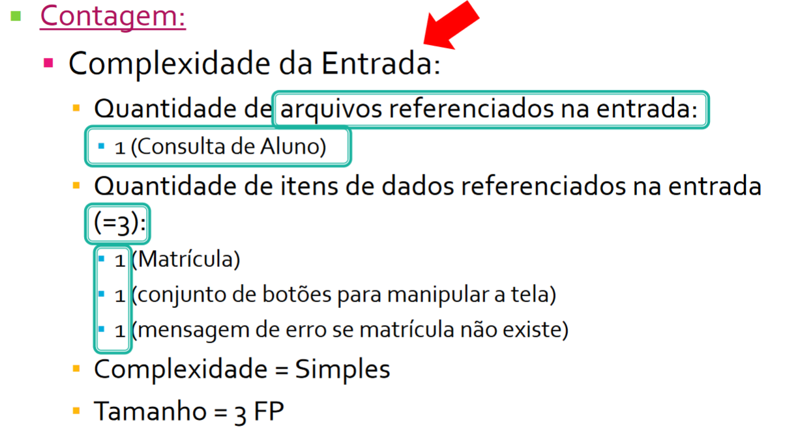
CE | Consulta Externa (CE) PARTE DE ENTRADA |  |  | CE Parte de Entrada
 | Itens de Dados referenciados |  |  | ID | Nome | Arquivos Referenciados | Itens de dados referenciados | Itens de dados referenciados | Complexidade | Pontos de Função
Ariquivos Referenciados | 1 a 4 | 5 a 15 | 16 ou + | 1 | Busca de Produto por Nome | 1 (Produto) | Nome do produto digitado pelo usuário, filtragem, situação (esgostado e estoque) | 3 | Simples | 3
0 ou 1 | S (3) | S (3) | M (4) | 2 | Busca de Produto por Categoria | 2 (Produto, Categoria) | Categoria selecionada pelo usuário, subcategorias, barra de pesquisa | 3 | Simples | 3
2 | S (3) | M (4) | C (6) | 3 | Consulta de Status do Pedido | 3 (Usuario, Pedido, Produto) | Número do Pedido | 1 | Simples | 3
3 ou + | M (4) | C (6) | C (6) | 4 | Histórico de Compras | 2 (Usuário, Pedido) | Lista de pedidos feitos pelo usuário | 1 | Simples | 3
 |  |  |  | 5 | Login | 1 (Usuário) | E-mail e senha | 2 | Simples | 3
 |  |  |  |  |  |  |  |  |  | 15
CE | Consulta Externa (CE) PARTE DE SAIDA
 | Itens de Dados referenciados
Ariquivos Referenciados | 1 a 5 | 6 a 19 | 20 ou + | CE Parte de Saida
0 ou 1 | S (3) | S (3) | M (4) | ID | Nome | Arquivos Referenciados | Quais são os itens? | Itens de dados referenciados | Complexidade | Pontos de Função
2 | S (3) | M (4) | C (6) | 1 | Busca de Produto por nome | 1 (Produto) | Nome, Imagem, quantidade, preço | 4 | Simples | 3
3 ou + | M (4) | C (6) | C (6) | 2 | Busca de Produto por categoria | 2 (Produto, Categoria) | Nome, Imagem, quantidade, preço | 4 | Simples | 3
 |  |  |  | 3 | Consulta de Status do Pedido | 3 (Usuario, Pedido, Produto) | Status do pedido, local onde o produto se encontra, nota fiscal, sereal do pedido, produto | 5 | Simples | 3
 |  |  |  | 4 | Histórico de Compras | 2 (Usuário, Pedido) | Produto, Quantidae, preço | 3 | Simples | 3
 |  |  |  | 5 | Login | 1 (Usuário) | Usuário logado | 1 | Simples | 3
 |  |  |  |  |  |  |  |  |  | 15

